Лист1
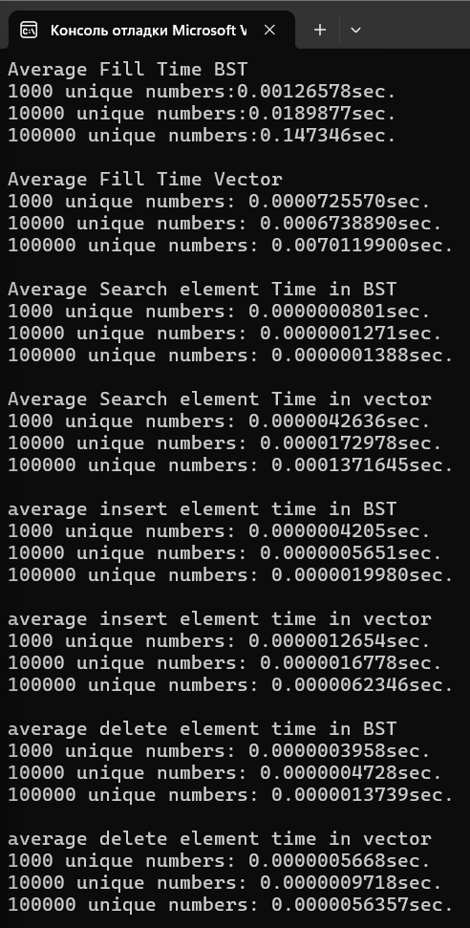
Заполнение | BST, sec | vector, sec
1000 | 0.00126578 | 0.0000725570
10000 | 0.0189877 | 0.0006738890
100000 | 0.147346 | 0.0070119900

Поиск | BST, sec | vector, sec
1000 | 0.0000000801 | 0.0000042636
10000 | 0.0000001271 | 0.0000172978
100000 | 0.0000001388 | 0.0001371645

Добавление | BST, sec | vector, sec
1000 | 0.0000004205 | 0.0000012654
10000 | 0.0000005651 | 0.0000016778
100000 | 0.0000019980 | 0.0000062346

Удаление | BST, sec | vector, sec
1000 | 0.0000003958 | 0.0000005668
10000 | 0.0000004728 | 0.0000009718
100000 | 0.0000013739 | 0.0000056357

